Sheet1
中古住宅 | 若葉一丁目中古住宅 |  |  |  |  |  | 学区 | 1,880万円
 |  |  |  |  |  |  | 桔梗野小学校
 |  |  |  |  |  |  | 約1540ｍ
 |  |  |  |  |  |  | 弘前四中学校
 |  |  |  |  |  |  | 約920ｍ
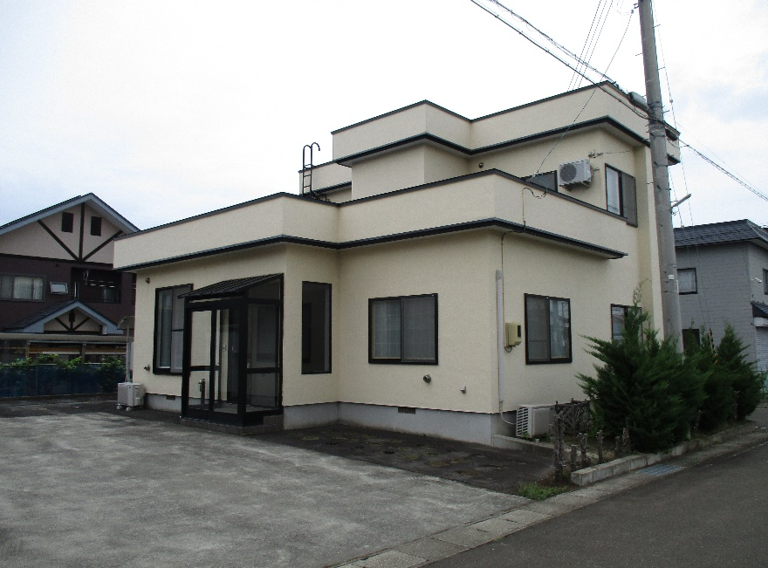
 |  |  | 【リフォーム工事内容】 ★1F2Fトイレ交換 ★一部クロス貼替 ★網戸張替 ★和室襖貼替 ★玄関鍵交換 ★2F東側居室ストーブ取付 ★モニターホン取付 ★ハウスクリーニング ★シロアリ調査済み |  |  |  |  | 土地 | 住所 |  | 弘前市大字若葉一丁目3番地52
 |  |  |  |  |  |  |  |  | 登記簿 |  | 329.58 |  |  | ㎡ | 99.70 |  |  | 坪
 |  |  |  |  |  |  |  | 建物 | 床面積 |  | 135.62 |  |  | ㎡ | 41.03 |  |  | 坪
 |  |  |  |  |  |  |  |  | 1階 |  | 96.73 |  |  | ㎡ | 29.26 |  |  | 坪
 |  |  |  |  |  |  |  |  | 2階 |  | 38.89 |  |  | ㎡ | 11.76 |  |  | 坪
 |  |  |  |  |  |  |  |  | 構造 |  | 木造亜鉛メッキ鋼板葺2階建
 |  |  |  |  |  |  |  |  | 築年数 |  | 平成13年10月新築 |  |  |  |  | （築 | 22 | 年）
 |  |  |  |  |  |  |  | 都市 計画 | 区域 |  | 市街化区域
 |  |  |  |  |  |  |  |  | 用途地域 |  | 第一種低層住居専用地域
 |  |  |  |  |  |  |  |  | 建蔽率 |  | 50 |  | ％ | 容積率 |  | 80 |  | ％
 |  |  |  |  |  |  |  |  | 地目 |  | 宅地 |  |  | 現状 |  | 宅地
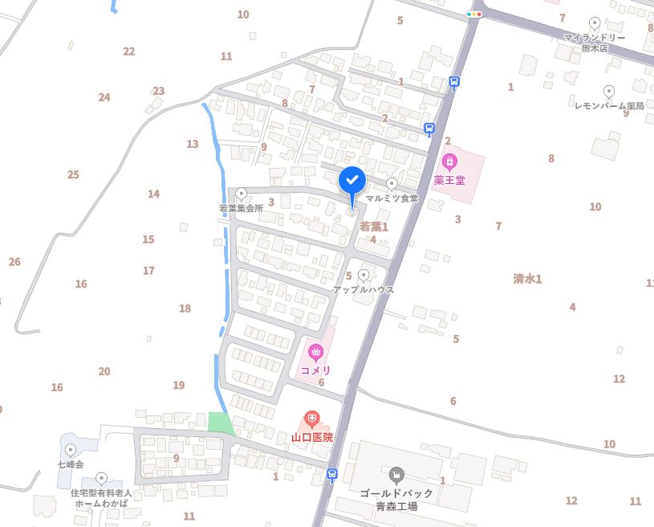
 |  |  |  |  |  |  |  |  | 間口 |  | 約 | 20 | ｍ | 奥行 |  | 約 | 16 | ｍ
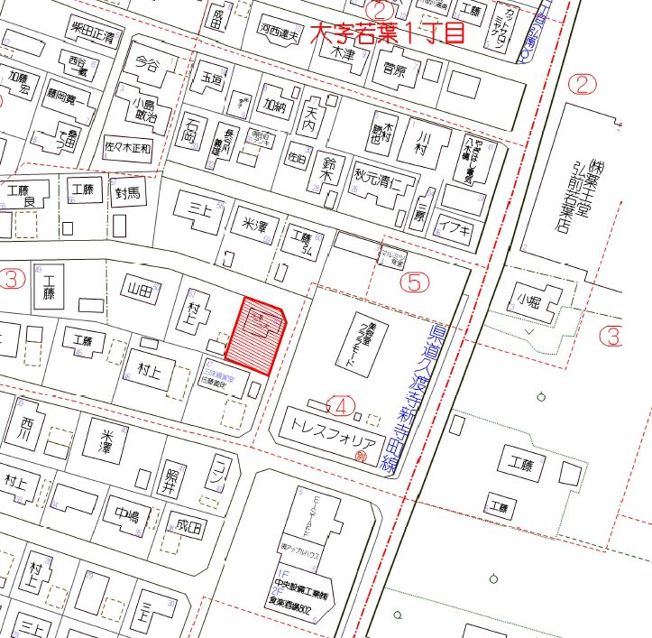
 |  |  |  |  |  |  |  | 道路 | 幅員 | 東 | 約 | 6 | ｍ | 所有 |  | 弘前市道
 |  |  |  |  |  |  |  |  | 幅員 | 北 | 約 | 6 | ｍ | 所有 |  | 弘前市道
 |  |  |  |  |  |  |  |  | 幅員 |  | 約 | - | ｍ | 所有
 |  |  |  |  |  |  |  | 交通 | 弘南バス若葉1丁目バス停まで徒歩約3分
 |  |  |  |  |  |  |  | 電気 | 東北電力 |  |  |  | ガス |  | 個別プロパン
 |  |  |  |  |  |  |  | 水道 | 宅地内引込有り 前面道路配管有り
 |  |  |  |  |  |  |  | 排水 | 宅地内引込有り 前面道路配管有り
 |  |  |  |  |  |  |  | 備考 | インスペクション、JIO瑕疵保険付き
 |  |  |  |  |  |  |  |  | 即入居可能

 |  | 有限会社 心工務店 |  | 青森県知事（9） 第2338号 |  |  |  |  |  |  |  |  | ●取引形態 |  |  | 売主
 |  |  |  |  | 〒036-8245 |  |  |  |  |  |  |  | ●引渡し |  |  | 相談
 |  |  |  |  |  | 弘前市大字金属町5-8 |  |  |  |  |  |  | ●本書発行日 |  |  | 2023-10-11
 |  |  |  |  |  | TEL:0172-88-3173 |  |  |  |  |  |  | ●情報有効期限 |  |  | 発行より1カ月
 |  |  |  |  |  | FAX:0172-87-2548

